AUFGABEN
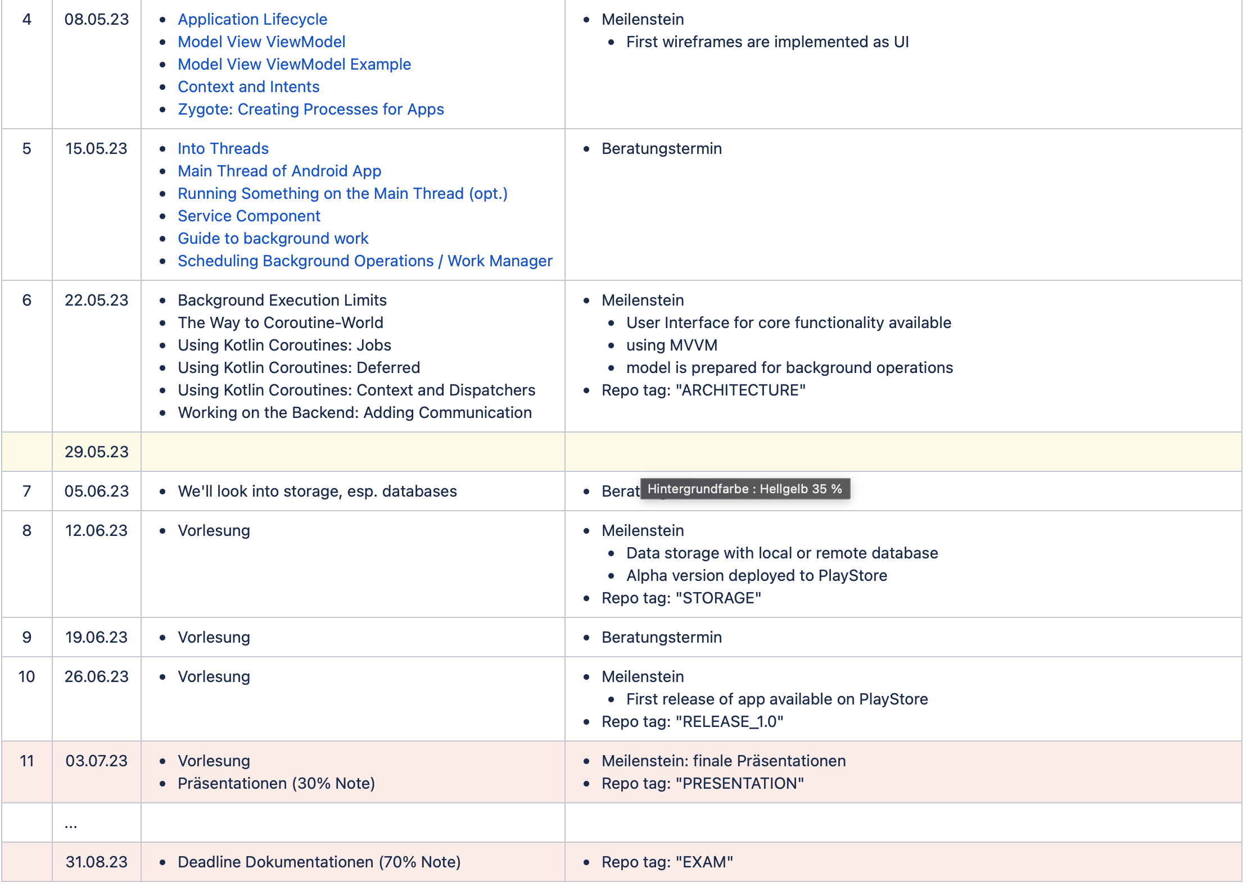
Projektplan MoCo SoSe 2023
Nora Krasniqi | ANFANGSDATUM | FÄLLIGKEITSDATUM | % ABGESCHLOSSEN | FERTIG | NOTIZEN
Vorgang | Datum | Datum | 0%
Vorgang | Datum | Datum | 0%
Vorgang | Datum | Datum | 0%
Losik Amir Khanian | ANFANGSDATUM | FÄLLIGKEITSDATUM | % ABGESCHLOSSEN | FERTIG | NOTIZEN
Wireframes auf Figma erstellt | Datum | Datum | 75%
Vorgang | Datum | Datum | 0%
Vorgang | Datum | Datum | 0%
Alberije Osaj | ANFANGSDATUM | FÄLLIGKEITSDATUM | % ABGESCHLOSSEN | FERTIG | NOTIZEN
Repository erstellt | 2023-04-08 | 2023-04-10 | 100% | Fertig
Projekidee in Read.me Beschrieben | 2023-04-08 | 2023-04-10 | 100% | Fertig
UI-Frames Nachgang und Feinschliff | 2023-04-09 | 2023-04-10 | 100% | Fertig
Code UI Frame | 2023-05-04 | 2023-05-08 | 100% | Fertig | HelloName
Notwendige UI Frames in Figma erstellt | 2023-05-11 | 2023-05-23 | 100% | Fertig | Updat: NewPlant, New: Plantfamily, Careplan
CodeUI Frame "PlantFamily" and MVVM | 2023-05-11 | 2023-05-23 | 100% | Fertig

